Table 1

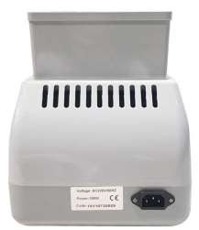
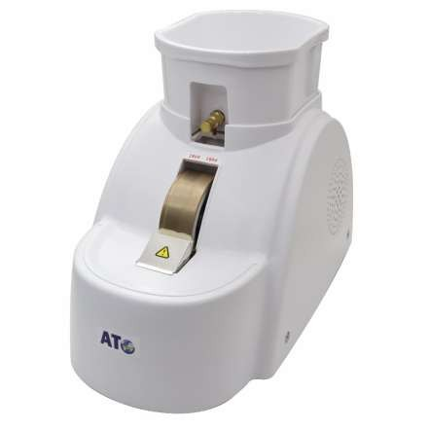
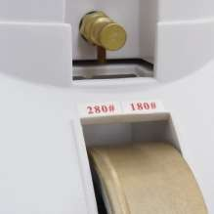

EQUIPOS DE LABORATORIO


PROGRAMADO
REFERENCIA: CP-11A-35WV | BISELADORA MANUAL DE UNA PIEDRA
CODIGO DE BARRA | 107575/108259-145-AT
APLICABLES LENTES | Resina, vidrio, pc, cr
RUEDAS DE DIAMANTE | 20mm/14mm/10mm con molienda en v
TIPO DE GRANO | 180#,240#
FUNCIONES | Desbaste, pulido, acabado
MOTOR | 100 w
POTENCIA | 110v/220v(60/50hz)
ESPECIFICACIÓN DEL PRODUCTO | Máquina empleada en óptica para biselar una lente al tamaño, forma y contorno de los bordes deseado; corrientemente opera respecto a un patrón o plantilla.
PESO Y MEDIDA | 6,7 kg 35 X 22 X 28 cm

Table 2
REFERENCIA: TC-10A BISELADORA MANUAL DE UNA PIEDRA CON DISCO DE CORTE
CODIGO DE BARRA | 108420-150-AT
APLICABLES LENTES | Resina, vidrio, pc, cr
RUEDAS DE DIAMANTE | 20mm/14mm/10mm con molienda en v
TIPO DE GRANO | 180#,240#
FUNCIONES | Desbaste, pulido, acabado
MOTOR | 100 w
POTENCIA | 110v/220v(60/50hz)
ESPECIFICACIÓN DEL PRODUCTO | Máquina empleada en óptica para biselar una lente al tamaño, forma y contorno de los bordes deseado; corrientemente opera respecto a un patrón o plantilla.

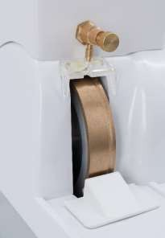
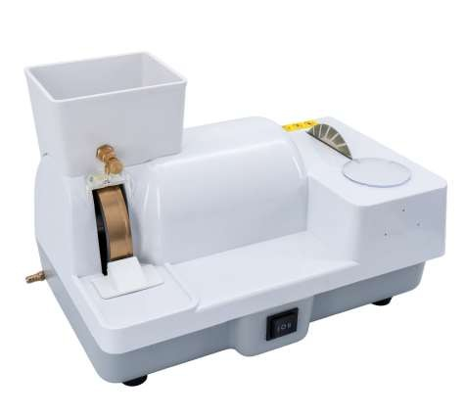
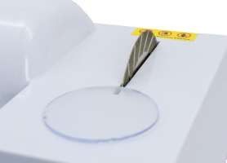
PESO Y MEDIDA

Table 3
PROGRAMADO
REFERENCIA: R-NH316 REPUESTO DE BISELADORA DE 3 PIEDRAS
CODIGO DE BARRA | 102925-135-AT
PC DE DESBASTE DE LA RUEDA | 100/16/17
DE PLÁSTICO DE DESBASTE DE LA RUEDA | 100/16/17
DE DESBASTE DE LA RUEDA | 100/15/17 o 100/16/17
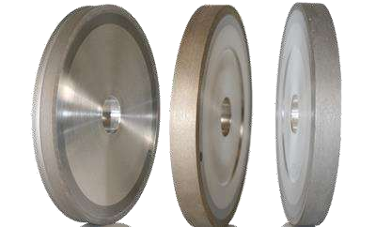
PESO Y MEDIDA | 1 kg

Table 4
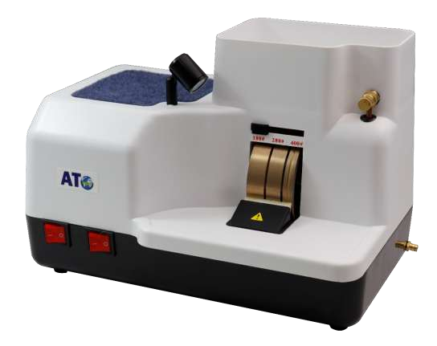
REFERENCIA: CP-6A-1/ | NH-136 BISELADORA MANUAL DE TRES PIEDRAS
CODIGO DE BARRA |  | 106815/ | 101077-240-AT
APLICABLES LENTES |  | resina, vidrio, pc, cr
RUEDAS DE DIAMANTE |  | 18mm/15mm/10mm con molienda en v
TIPO DE GRANO |  | 180#,240# ,400#
FUNCIONES |  | desbaste, pulido, acabado
LÁMPARA |  | 20w
MOTOR |  | 90 w
POTENCIA |  | 110v/220v(60/50hz)
ESPECIFICACIÓN DEL PRODUCTO |  | Máquina empleada en óptica para biselar una lente al tamaño, forma y contorno de los bordes deseado; corrientemente opera respecto a un patrón o plantilla.
PESO Y MEDIDA |  | 6,7 kg 34 x 21 x 19 cm

Table 5
PROGRAMADO
REFERENCIA: 6A-CP BISELADORA MANUAL DE TRES PIEDRAS
CODIGO DE BARRA | 107580-260-AT
APLICABLES LENTES | resina, vidrio, pc, cr
RUEDAS DE DIAMANTE | 18mm/15mm/10mm con molienda en v
TIPO DE GRANO | 180#,240# ,400#
FUNCIONES | desbaste, pulido, acabado
LÁMPARA | 20w
MOTOR | 90 w
POTENCIA | 110v/220v(60/50hz)
ESPECIFICACIÓN DEL PRODUCTO | Máquina empleada en óptica para biselar una lente al tamaño, forma y contorno de los bordes deseado; corrientemente opera respecto a un patrón o plantilla.
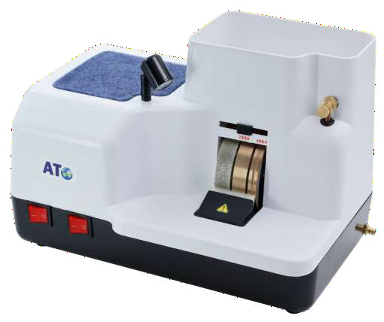
PESO Y MEDIDA | 6,7 kg 34 cm x 21 cm x 19 cm

Table 6

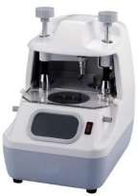
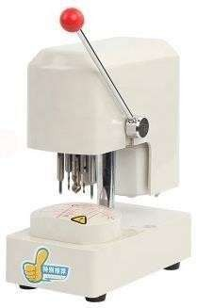
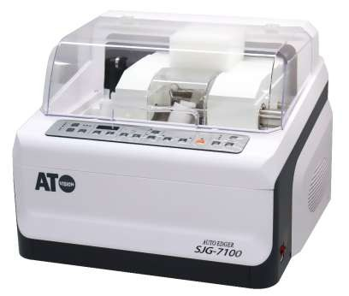
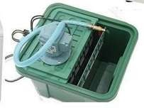
REFERENCIA: SJG-7100 BISELADORA SEMIAUTOMÁTICA
CODIGO DE BARRA | 101045-2000-AT
ACCESORIOS | reciclador de agua, centradora, perforadora
TAMAÑO DE LA RUEDA DE DIAMANTE | Rueda cr 100x15,6 rueda de vidrio 100x14
CLIP DE FIJACION | Rueda de ranura en v 100x19 pulido shekel 100x19
RANFGO DE TRABAJO DE LA LENTE | 22mm ~ 100mm
EL TIPO DE TRATAMIENTO | Bordes puntiagudos, banda de plat, pulido cónico
MATERIAL DE LA LENTE | cr, vidrio, pc
TAMAÑO | 510x490x400mm
PODER DE LA BISELADORA | 110v/220v(60/50hz)
ESPECIFICACIÓN DEL PRODUCTO | Máquina empleada en óptica para biselar una lente al tamaño, forma y contorno de los bordes deseado; corrientemente opera respecto a un patrón o plantilla.
PESO Y MEDIDA

Table 7
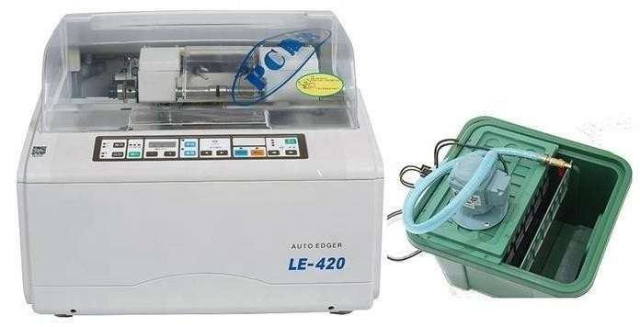
PROGRAMADO
REFERENCIA: LE-420 + LY-2A* + CP-10C- BISELADORA SEMIAUTOMÁTICA
CODIGO DE BARRA | 101082/106800/108265-2700-AT
ACCESORIOS | Reciclador de agua, centradora, perforadora
TAMAÑO DE LA RUEDA DE DIAMANTE | Rueda cr 100x15,6 rueda de vidrio 100x14
CLIP DE FIJACION | Rueda de ranura en v 100x19 pulido shekel 100x19
RANFGO DE TRABAJO DE LA LENTE | 22mm ~ 100mm
EL TIPO DE TRATAMIENTO | Bordes puntiagudos, banda de plat, pulido cónico
MATERIAL DE LA LENTE | cr, vidrio, pc
TAMAÑO | 510x490x400mm
PODER DE LA BISELADORA | 110v/220v(60/50hz)
ESPECIFICACIÓN DEL PRODUCTO | Máquina empleada en óptica para biselar una lente al tamaño, forma y contorno de los bordes deseado; corrientemente opera respecto a un patrón o plantilla.
PESO Y MEDIDA | 13.2 kg 53 cm x 55 cm x 62 cm
 | 5.2 kg 31 cm 38 cm x 42 cm
 | 48.6 kg 61 cm x 70 cm x 75 cm
 | 51 cm x 49 cm x 40 cm

Table 8
PROGRAMADO
REFERENCIA: ALE-1000 BISELADORA AUTOMATICA CON ESCANER
CODIGO DE BARRA | 108247-5400-AT
CARACTERÍSTICAS | Alta Resolución 640*480, LCD color verdadero de 5,7 pulgadas, muestra 1:1 tamaño real de los gráficos de la lente, iconos, interfaz de operador fácil de usar.
 | Diseño ergonómico de forma suave, motor principal, configuración de tipo dividido de escáneres
 | Muchas variedades de programa de procesamiento de lentes, incluyendo la Pieza de resina de la parte de la lente, alta aleta, diafragma superduro, vidrio, lente de PC y lentes Trivex, que pueden satisfacer plenamente las necesidades de la industria.
 | Se pueden corregir los datos de escaneo, incluido el eje y la distancia entre la nariz y el ojo.
 | Tiene Función de pulido biselado, gafas de legislación significativa distinguidas.
MUELA ABRASIVA ASPERA | Se utiliza para CR o PC molienda áspera
RUEDA DE PULIDO DE 2 BISELES | Utilizada para pulido biselado CR o PC
RUEDA DE PULIDO DE 3 PLANOS | Utilizada para pulido plano CR o PC
MUELA ABRASIVA DE 4 VIDRIOS | Utilizada para el pulido áspero de vidrio
MUELA ABRASIVA FINA DE 5 BISELES | Utilizada para la molienda fina biselada
MUELA FINA DE 6 PULGADAS | Utilizada para molienda fina plana
VOLTAJE | 220V ± 10%
POTENCIA | ≤ 500W

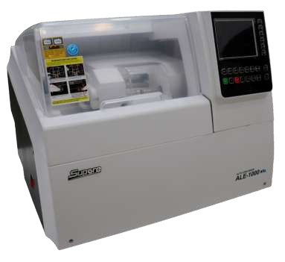
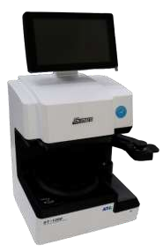
PESO Y MEDIDA | 60 kg 650 mm × 550 mm × 480 mm

Table 9
PROGRAMADO
REFERENCIA: ALE-1600G BISELADORA AUTOMATICA
CODIGO DE BARRA | 106801-11500-AT
CARACTERÍSTICAS |  | Alta Resolución 640*480, LCD color verdadero de 5,7 pulgadas, muestra 1:1 tamaño real de los gráficos de la lente, iconos, interfaz de operador fácil de usar.
 |  | Se pueden satisfacer muchos materiales de lentes diferentes: (PC, HI, HR, Glass)
 |  | Muchas variedades de programa de procesamiento de lentes, incluyendo la Pieza de resina de la parte de la lente, alta aleta, diafragma superduro, vidrio, lente de PC y lentes Trivex, que pueden satisfacer plenamente las necesidades de la industria.
 |  | Se pueden corregir los datos de escaneo, incluido el eje y la distancia entre la nariz y el ojo.
 |  | Tiene ajuste de bisel y ranurado automático (puede elegir varias posiciones de bisel y ranurado).
MUELA ABRASIVA ASPERA |  | Se utiliza para CR o PC molienda áspera
RUEDA DE PULIDO DE 2 BISELES |  | Utilizada para pulido biselado CR o PC
RUEDA DE PULIDO DE 3 PLANOS |  | Utilizada para pulido plano CR o PC
MUELA ABRASIVA DE 4 VIDRIOS |  | Utilizada para el pulido áspero de vidrio
MUELA ABRASIVA FINA DE 5 BISELES |  | Utilizada para la molienda fina biselada
MUELA FINA DE 6 PULGADAS |  | Utilizada para molienda fina plana
VOLTAJE |  | 230V-50Hz 115V-60Hz
POTENCIA |  | 1500w

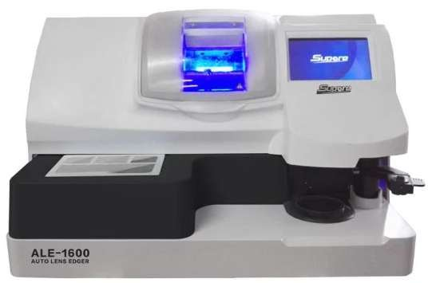
PESO Y MEDIDA |  | 75 kg 728 mm x 600 mm x 442 mm

Table 10
PROGRAMADO
REFERENCIA: ALE-1700G BISELADORA AUTOMATICA
CODIGO DE BARRA | 101083-12500-AT
CARACTERÍSTICAS |  | Alta Resolución 640*480, LCD color verdadero de 5,7 pulgadas, muestra 1:1 tamaño real de los gráficos de la lente, iconos, interfaz de operador fácil de usar.
 |  | Se pueden satisfacer muchos materiales de lentes diferentes: (PC, HI, HR, Glass)
 |  | Muchas variedades de programa de procesamiento de lentes, incluyendo la Pieza de resina de la parte de la lente, alta aleta, diafragma superduro, vidrio, lente de PC y lentes Trivex, que pueden satisfacer plenamente las necesidades de la industria.
 |  | Se pueden corregir los datos de escaneo, incluido el eje y la distancia entre la nariz y el ojo.
 |  | Tiene ajuste de bisel y ranurado automático (puede elegir varias posiciones de bisel y ranurado).
MUELA ABRASIVA ASPERA |  | Se utiliza para CR o PC molienda áspera
RUEDA DE PULIDO DE 2 BISELES |  | Utilizada para pulido biselado CR o PC
RUEDA DE PULIDO DE 3 PLANOS |  | Utilizada para pulido plano CR o PC
MUELA ABRASIVA DE 4 VIDRIOS |  | Utilizada para el pulido áspero de vidrio
MUELA ABRASIVA FINA DE 5 BISELES |  | Utilizada para la molienda fina biselada
MUELA FINA DE 6 PULGADAS |  | Utilizada para molienda fina plana
VOLTAJE |  | 230V-50Hz 115V-60Hz
POTENCIA |  | 1500w
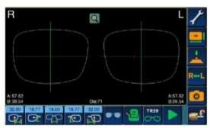
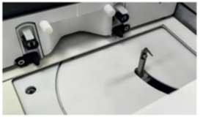
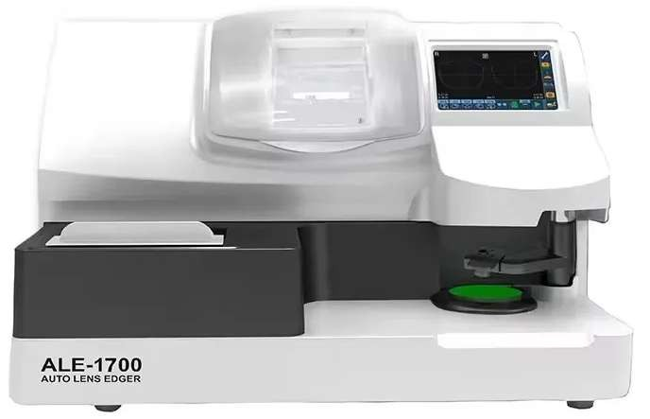
PESO Y MEDIDA |  | 75 kg 728 mm x 600 mm x 442 mm

Table 11
REFERENCIA: WATER PUMP BOMBA PARA ALE1000 Y LE-420
CODIGO DE BARRA | 101086/101087-135-AT

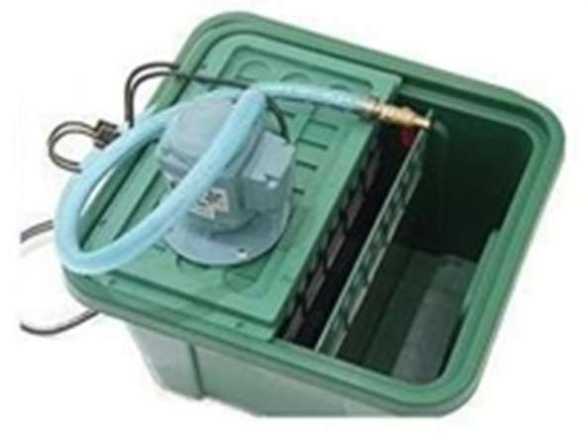
PESO Y MEDIDA

Table 12
PROGRAMADO
REFERENCIA: CP-8A PULIDORA MANUAL
CODIGO DE BARRA | 101108-85-AT
FUNCION | Pulido de la lente
MATERIAL | Metal Plástico
TEMPORIZADOR | 1-5 min
TAMAÑO DE PULIDO DE LA RUEDA | Dia 115mm, thickness10mm
VOLTAJE | 220V/50Hz o 110V/60Hz
POTENCIA | 120W
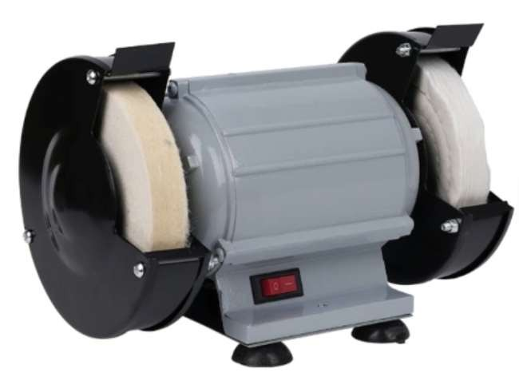
PESO Y MEDIDA

Table 13
REFERENCIA: LY-900 PULIDORA SEMIAUTOMATICA
CODIGO DE BARRA | 108257-140-AT
FUNCION | Pulido de la lente
MATERIAL | Metal Plástico
TEMPORIZADOR | 1-5 min
TAMAÑO DE PULIDO DE LA RUEDA | Dia 115mm, thickness10mm
VOLTAJE | 220V/50Hz o 110V/60Hz
POTENCIA | 120W
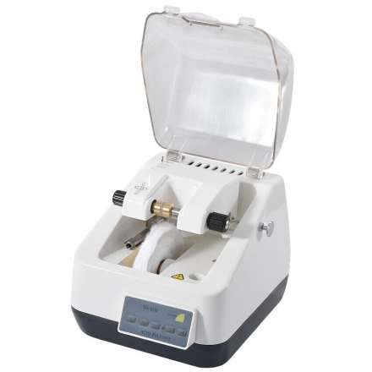
PESO Y MEDIDA | 7,1 kg 270 mm x 214 mm x 240 mm

Table 14
PROGRAMADO
REFERENCIA: BROC-1 REPUESTO DE BROCA PARA CORTADORA
CODIGO DE BARRA | 103801-35-AT
MATERIAL | M42 (Cobalto 8%), M35 (Cobalto 5%), HSS M2, HSS
ESPECIFICACIÓN DEL PRODUCTO | Totalmente gorund (rollo forjado y pulido, rollo forjado, fresado están disponibles)
APLICACIÓN | Cr-39, policarbonato
DESCRIPCIÓN | Está equipado con un sistema de sonido a prueba de agua.
POTENCIA | 110v/220v(60/50hz)
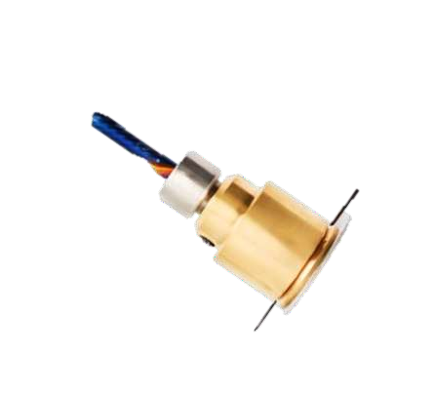
PESO Y MEDIDA

Table 15
REFERENCIA: CP-4A* |  | CORTADORA DE LENTES MANUAL
CODIGO DE BARRA |  | 103176/108407-240-AT
APLICABLES LENTES |  | Resina, pc, cr
BORCA DE DIAMANTE |  | 15mm
BRAZO DE PATRONERA |  | Ventosa y patrón de corte
FUNCIONES |  | Desbaste, acabado
TIMEPO |  | Regulación del tiempo y fuerza del corte
MOTOR |  | 90 w
POTENCIA |  | 110v/220v(60/50hz)
ESPECIFICACIÓN DEL PRODUCTO |  | Máquina empleada en óptica para cortar una lente al tamaño, forma y contorno de los bordes deseado; corrientemente opera respecto a un patrón o plantilla.
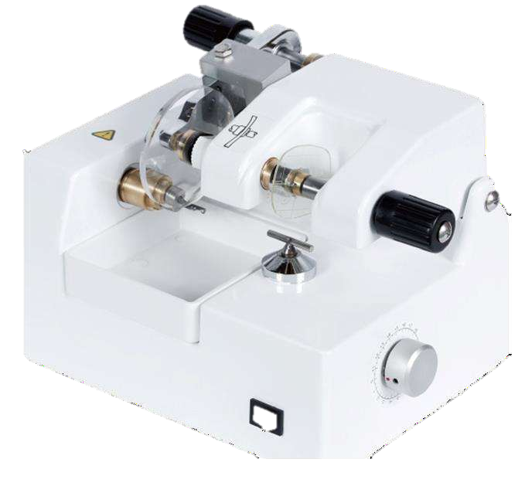
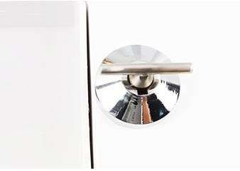
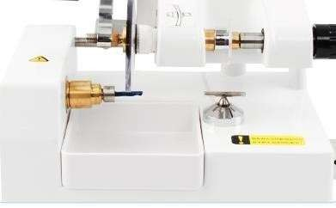
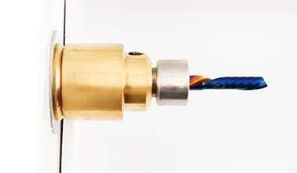
PESO Y MEDIDA |  | 4,35 kg 28 cm x 23.5 cm x 27 cm

REFERENCIA: WZ-JP800C RANURADORA MANUAL
CODIGO DE BARRA | 108258/101051-90-AT
CRISTALES ADECUADOS | PC, CR y cristal
GROSOR DE LA LENTE | 1,5mm ~ 11,0mm
DIÁMETRO DE LA LENTE | 18mm ~ 70mm
PROFUNDIDAD DE RANURADO | 0-0,7mm
ANCHO DEL RANURADO | 0,6mm
TIEMPO DE RANURADO | 60 s
POTENCIA | 110v/220v(60/50hz)
ESPECIFICACIÓN DEL PRODUCTO | Se utiliza en el terminado de lentes oftálmicos para ranurar su borde y permitir su instalación en monturas que no tienen marco cerrado.
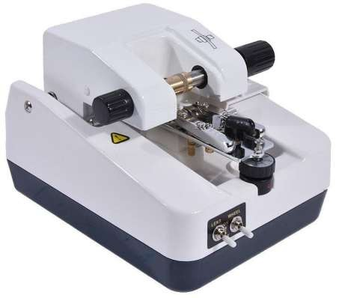
PESO Y MEDIDA | 2.2 kgs 167 mm x 210 mm x 150 mm

Table 16
REFERENCIA: LY-12A RANURADORA MANUAL
CODIGO DE BARRA | 101078-180-AT
CRISTALES ADECUADOS | PC, CR y cristal
GROSOR DE LA LENTE | 1,5mm ~ 11,0mm
DIÁMETRO DE LA LENTE | 18mm ~ 70mm
PROFUNDIDAD DE RANURADO | 0-0,7mm
ANCHO DEL RANURADO | 0,6mm
TIEMPO DE RANURADO | 60 s
POTENCIA | 110v/220v(60/50hz)
ESPECIFICACIÓN DEL PRODUCTO | Se utiliza en el terminado de lentes oftálmicos para ranurar su borde y permitir su instalación en monturas que no tienen marco cerrado.

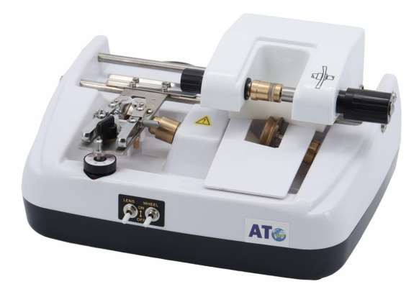
PESO Y MEDIDA

Table 17
REFERENCIA: LY-2A* CENTRADORA CON BRAZO PARA PEGATINA Y MARCADOR
CODIGO DE BARRA | 106800-75-AT
BRAZO PARA PEGATINA | 8cm
BRAZO PARA CENTRO OPTICO | 8cm
CLIP DE FIJACION | 4cm
DIAL | Ventana de observación directa a través del espejo en la lente de proyección en el dial, más intuitiva, más precisa, para una imagen más clara la ventosa se fijará en el centro de la lente para mayor precisión.
LÁMPARA | LED
POTENCIA | 110v/220v(60/50hz)
ESPECIFICACIÓN DEL PRODUCTO | El centrado óptico de unas gafas es el conjunto de todos los procesos mediante los cuales se determina la posición de las lentes en la montura previamente.
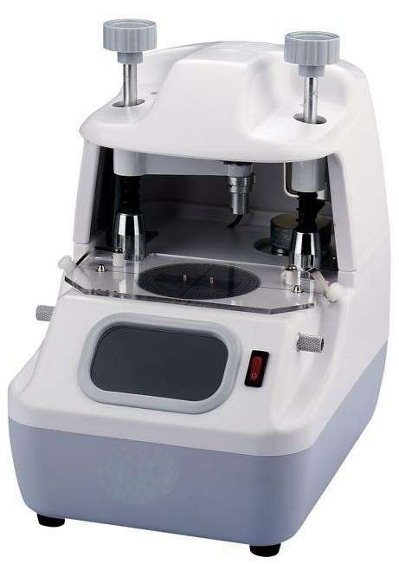
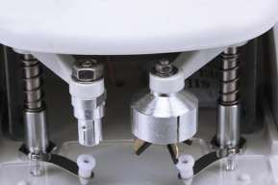
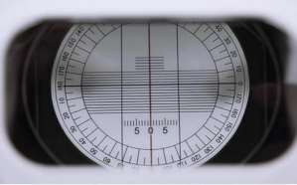
PESO Y MEDIDA | 3 kg 240 mm x 160 mm x 260 mm

Table 18
REFERENCIA: CP-10C- PERFORADORA PARA PLANTILLA
CODIGO DE BARRA | 108265-68-AT
SOPORTE PERSONALIZADO | OEM, ODM, OBM
CARACTERISTICAS | TH-120C hecho de piezas de acero inoxidable, motor de CC de gran potencia.
 | Perforando tres agujeros directamente en la lente de demostración juntos.
 | Para taladrar la lente adjunta del marco, y que la lente reemplaza el molde.
MOTOR | 90W corriente alterna
POTENCIA | 110v/220v(60/50hz)
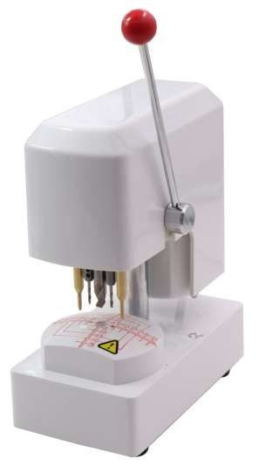
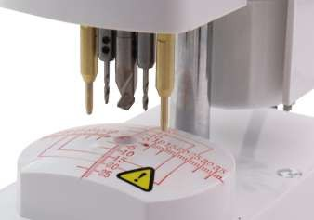
PESO Y MEDIDA | 2 kg 22 cm x 20 cm x 27 cm

Table 19
REFERENCIA: LY988C PERFORADORA PARA LENTES AL AIRE
CODIGO DE BARRA | 108398-90-AT
CARACTERÍSTICAS | Sistema de perforación de doble cara, funcionando sin grietas.
 | La broca es duradera y no romperá la lente.
 | La posición de perforación se puede ajustar cómodamente y con precisión.
POTENCIA | 25W
VOLUMEN | 23,5 (largo) x 19,5 (ancho) x 32 (alto) cm
POTENCIA | 110v/220v(60/50hz)
ESPECIFICACIÓN DEL PRODUCTO | Se usa para taladrar agujeros en lentes de vidrio, plástico y policarbonato. Como opción adicional, los usuarios pueden incluso alternar entre la perforación de dos caras y de una cara con una broca helicoidal.
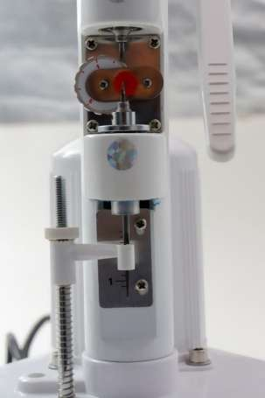
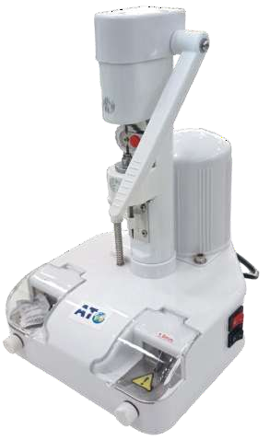
PESO Y MEDIDA | 3,5 kg 25,5 cm x 23 cm x 35 cm

Table 20
REFERENCIA: NH-3GS PERFORADORA AUTOMÁTICA PARA LENTES AL AIRE
CODIGO DE BARRA | 102918-1600-AT
CARACTERÍSTICAS | En comparación con la posición del orificio de las lentes patrón, tiene una mayor precisión de proceso cuya desviación del proceso es inferior a 0,075 mm tanto en el eje X como en el eje Y.
 | Posee equipo de amarre de auto_posición lo que permite mantener la misma precisión del proceso después del cambio de amarres.
 | Tiene modo de espejo en el proceso.
 | La función de memoria de la posición de los agujeros permite procesar continuamente las posiciones establecidas de los agujeros.
 | La cabeza puede reposicionarse automáticamente si se quita de su posición accidentalmente.
POTENCIA | 25W
VOLUMEN | 23,5 (largo) x 19,5 (ancho) x 32 (alto) cm
POTENCIA | 110v/220v(60/50hz)
ESPECIFICACIÓN DEL PRODUCTO | Se usa para taladrar agujeros en lentes de vidrio, plástico y policarbonato. Como opción adicional, los usuarios pueden incluso alternar entre la perforación de dos caras y de una cara con una broca helicoidal.

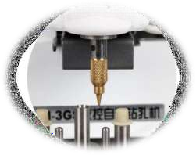
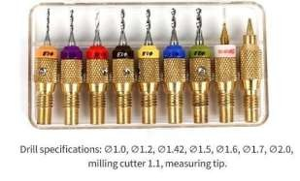
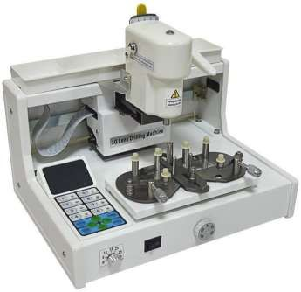
PESO Y MEDIDA | 7.5 kg 35 cm X 22 cm X 30 cm

Table 21
REFERENCIA: LY-6C CALENTADOR DE MONTURA
CODIGO DE BARRA | 108422-40-AT
PODER | 450 W
TEMPERATURA | 70℃ - 130℃
POTENCIA | 110v/220v(60/50hz)
ESPECIFICACIÓN DEL PRODUCTO | Se utiliza para calentar y ajustar el marco de la lente al procesar gafas. La velocidad de calentamiento es rápida, el volumen del aire es grande, puede hacer que el marco se caliente uniformemente. Temperatura y velocidad ajustables con perilla.
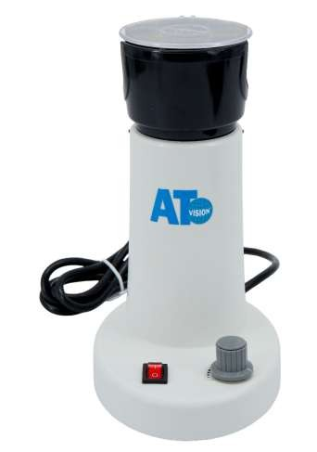
PESO Y MEDIDA

Table 22
REFERENCIA: LY-6BT CALENTADOR DE MONTURA
CODIGO DE BARRA | 101036-50-AT
PODER | 450 W
TEMPERATURA | 70℃ - 130℃
POTENCIA | 110v/220v(60/50hz)
ESPECIFICACIÓN DEL PRODUCTO | Se utiliza para calentar y ajustar el marco de la lente al procesar gafas. La velocidad de calentamiento es rápida, el volumen del aire es grande, puede hacer que el marco se caliente uniformemente. Temperatura y velocidad ajustables con perilla.
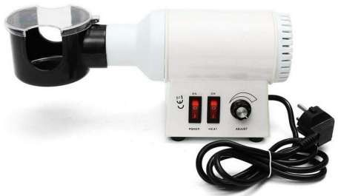
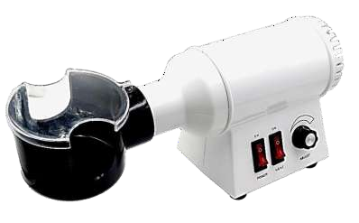
PESO Y MEDIDA | 2 kg 30 cm X 20 cm X 20 cm

Table 23
PROGRAMADO
REFERENCIA: RM-3 PINZA PARA TINTURADO DE LUNAS OPTICAS
CODIGO DE BARRA | 103800/13-3-AT
CARACTERÍSTICA | Temperatura de tintado <95°C
 | Tiempo de tintado <10 min
MATERIAL | metal + plástico

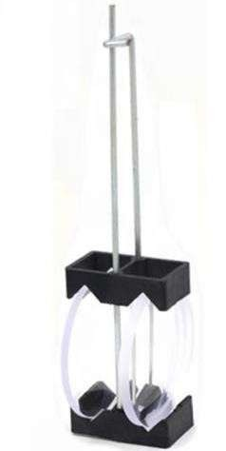
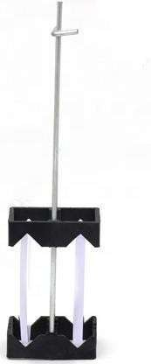
PESO Y MEDIDA | 190 mm x 48 mm x 28 mm

Table 24
PROGRAMADO
REFERENCIA: TR-6 TINTURADORA
CODIGO DE BARRA | 108260-180-AT
CAPACIDAD | 700ml.
CARACTERÍSTICA | 6 ollas de baño de tintado inoxidable.
MATERIAL DEL TANQUE | acero inoxidable su304
APLICACIÓN | CR-39, POLICARBONATO
DESCRIPCIÓN | está equipado con un sistema de sonido a prueba de agua.
POTENCIA | 110v/220v(60/50hz)
ESPECIFICACIÓN DEL PRODUCTO | Sirve para tinturar las lentes CR-39.
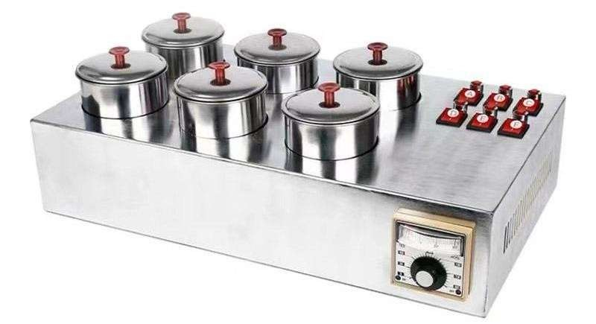
PESO Y MEDIDA | 7.5 kg 54 cm x 38 cm x 23 cm

Table 25
REFERENCIA: GB-800/ WZ-JP121 LIMPIADOR ULTRASONICO MODERNO
CODIGO DE BARRA | 106820/108261/17-38-AT
CAPACIDAD | 0.6L
VOLUMEN DEL TANQUE DE LIMPIEZA | 25x18x17 cm
MATERIAL DEL TANQUE | acero inoxidable su304
APLICACIÓN | anteojos, reloj, jelwery
DESCRIPCIÓN | está equipado con un sistema de sonido a prueba de agua.
POTENCIA | 110v/220v(60/50hz)

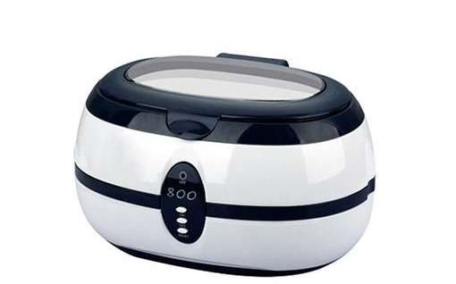
PESO Y MEDIDA | 1 kg 28 cm x 20 cm x 17cm

Table 26
REFERENCIA: WZ-JP120 LIMPIADOR DE LENTES ULTRASONICO
CODIGO DE BARRA | 101022-40-AT
CAPACIDAD | 615ml
VOLUMEN DEL TANQUE DE LIMPIEZA | 150 x 82 x 50 mm
MATERIAL DEL TANQUE | acero inoxidable su304
APLICACIÓN | anteojos, reloj, jelwery
DESCRIPCIÓN | está equipado con un sistema de sonido a prueba de agua.
POTENCIA | 110v/220v(60/50hz)

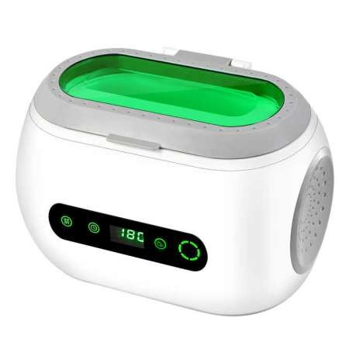
PESO Y MEDIDA | 2.5 kg 260 mm x 210 mm x 170 mm

Table 27
PROGRAMADO
REFERENCIA: CP-008 LIMPIADOR DE LENTES ULTRASONICO
CODIGO DE BARRA | 105764-45-AT
CAPACIDAD | 800ml
VOLUMEN DEL TANQUE DE LIMPIEZA | 150 x 82 x 50 mm
MATERIAL DEL TANQUE | acero inoxidable su304
APLICACIÓN | anteojos, reloj, jelwery
DESCRIPCIÓN | está equipado con un sistema de sonido a prueba de agua.
POTENCIA | 110v/220v(60/50hz)
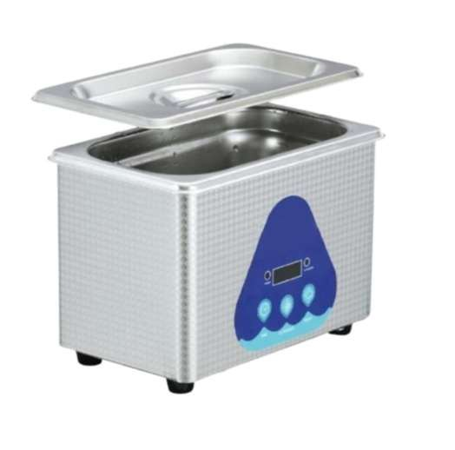
PESO Y MEDIDA | 2.5 kg 260 mm x 210 mm x 170 mm

Table 28
PROGRAMADO
REFERENCIA: LY-838-4 PROBADOR DE LENTES PHOTOCROMATICO
CODIGO DE BARRA | 106822-22-AT
CARACTERÍSTICAS | Monitor de sombreado de rayos Anti-UV; photocromático
 | Detector de lentes ópticas Anti-UV
ESPECIFICACIÓN DEL PRODUCTO | Prueba usando la luz UV en este detector, podrás saber si la lente puede bloquear los rayos photocromático fácilmente.
PODER | 20w
POTENCIA | 110v/220v(60/50hz)

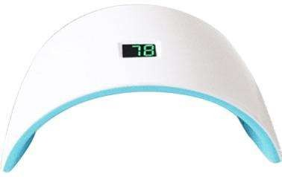
PESO Y MEDIDA | 0.50 kg 23 cm X 13 cm X9 cm

Table 29
REFERENCIA: WZ-JP17B PROBADOR DE LENTES PHOTOCROMATICO
CODIGO DE BARRA | 29-18-AT
CARACTERÍSTICAS | Monitor de sombreado de rayos Anti-UV; photocromático
 | Detector de lentes ópticas Anti-UV
ESPECIFICACIÓN DEL PRODUCTO | Prueba usando la luz UV en este detector, podrás saber si la lente puede bloquear los rayos photocromático fácilmente.
PODER | 20w
POTENCIA | 110v/220v(60/50hz)

PESO Y MEDIDA | 0.50 kg 23 cm X 13 cm X9 cm

Table 30
REFERENCIA: CP-18C+ UVEOMETRO
CODIGO DE BARRA | 105761-80-AT
CARACTERÍSTICAS | Monitor de sombreado de rayos Anti-UV;
 | Detector de lentes ópticas Anti-UV;
 | Monitor de radiación.
ESPECIFICACIÓN DEL PRODUCTO | Prueba usando la luz UV en este detector, podrás saber si la lente puede bloquear los rayos UV fácilmente.
 | Hay dos botones negros en la esquina superior derecha, verás la luz de pantalla anti uv que se pone roja. Cuando colocas el objetivo en la posición de prueba antiuv. Si la luz se pone verde, lo que lea
 | la lente es la lente anti-radiación.
PODER | 20w
POTENCIA | 110v/220v(60/50hz)




PESO Y MEDIDA | 0,65 kg 26 cm x 14 cm x 11cm

Table 31
PROGRAMADO
REFERENCIA: TM-001 ESFEROMETRO METALICO
CODIGO DE BARRA | 101013-35-AT
MATERIAL | pc con metal
RANGO | 0-12,7mm
RESOLUCIÓN | Métrico 0,01mm/0.015"
PRECISIÓN (PULG/MM) | +/-.006mm
DIÁMETRO DEL VÁSTAGO | DIA 8


HUSILLO | M2.5 * 0,45

Table 32
REFERENCIA: WZ-JP15A MEDIDOR DE ESPESOR
CODIGO DE BARRA | 101024-52-AT
MATERIAL | pc con metal
RANGO | 0-12,7mm
RESOLUCIÓN | Métrico 0,01mm/0.015"
PRECISIÓN (PULG/MM) | +/-.006mm
DIÁMETRO DEL VÁSTAGO | DIA 8

HUSILLO | M2.5 * 0,45

Table 33
REFERENCIA: WZ-JP15B MEDIDOR DE ESPESOR
CODIGO DE BARRA | 101025-25-AT
MATERIAL | pc con metal
RANGO | 0-12,7mm
RESOLUCIÓN | Métrico 0,01mm/0.015"
PRECISIÓN (PULG/MM) | +/-.006mm
DIÁMETRO DEL VÁSTAGO | DIA 8

HUSILLO | M2.5 * 0,45

